ANILLOS
ANILLOS
NUMERO | PESO GR | PRODUCTO | COSTO | PRECIO | TALLAS
9 | 10 | 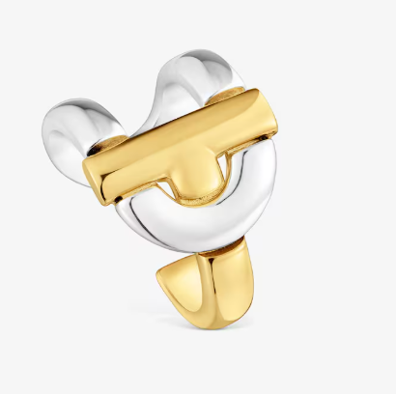 | $5.83 | Q145.00 | 50-52-54-56-58
8 | 10 |  | $6.73 | Q155.00 | 50-52-54-56-58
7 | 10 | 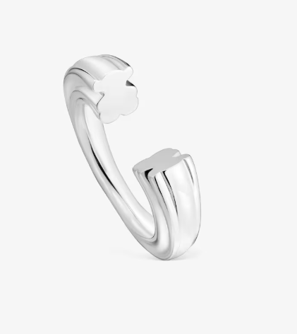 | $5.83 | Q140.00 | 50-52-54-56-58
6 | 10 | 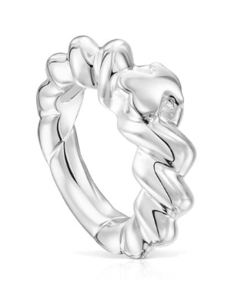 | $5.68 | Q135.00 | 50-52-54-56-58
5 | 10 |  | $5.50 | Q135.00 | 50-52-54-56-58
4 | 10 | 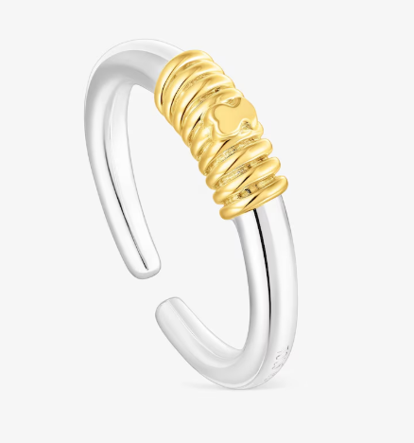 | $5.80 | Q140.00 | 50-52-54-56-58
3 | 10 |  | $6.39 | Q150.00 | 50-52-54-56-58
2 | 10 | 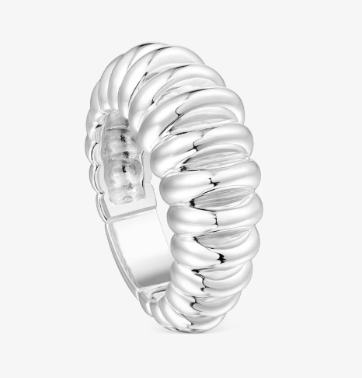 | $6.25 | Q145.00 | 50-52-54-56-58
1 | 10 |  | $4.11 | Q140.00 | 50-52-54-56-58

